상품제안서
볼빅 VS4 12구 (4피스) | 상품코드: F25311

 |  |  |  |  |  |  | 02-412-0044 | www.easy1.co.kr
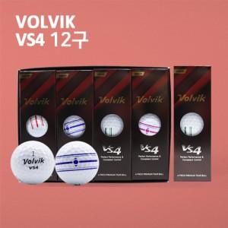

【상세/제작정보】

【인쇄/포장옵션】 | 풀칼라 / 포장지포장

【공급단가】 | 수량 | 30~ | 50~ | 100~ | 300~ | 500~
*VAT별도 | 단가 | 53,100원 | 52,650원 | 51,750원 | 49,950원 | 49,500원

【상품 URL】 | http://www.easy1.co.kr/src/goods_detail.php?gdno=25311

